Planilha1
Cena 1 - ruas do Ushuaia o jogador deve descobrir que existem itens necessários para a sua viagem e preencher o inventário do logbook
 | Mentor | Turista | Mentor | Turista | Mentor
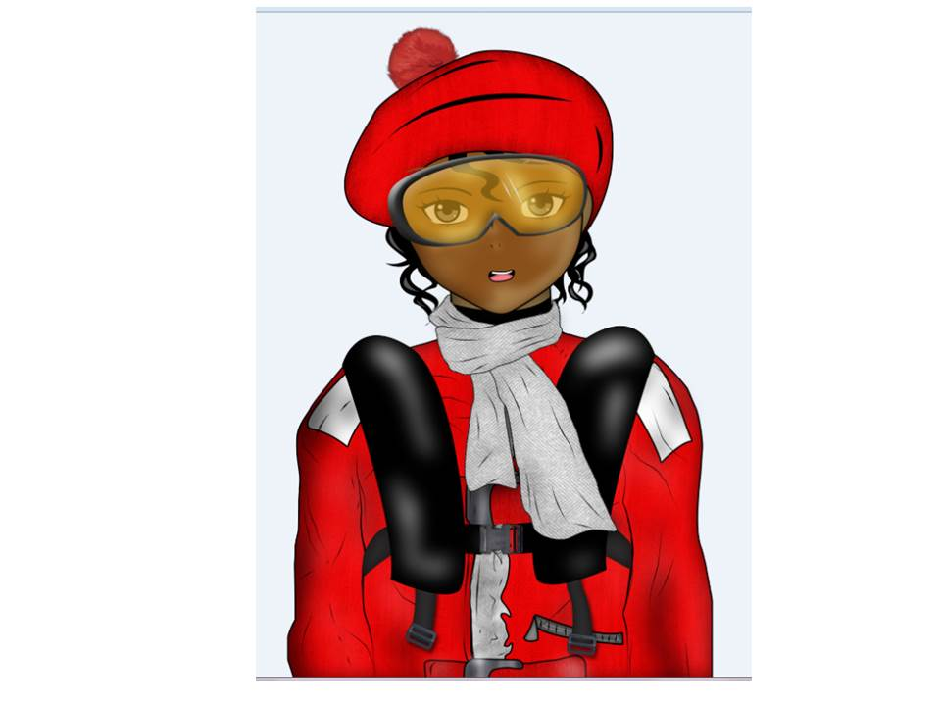 | Oi! Você é uma turista rumo à Antártica? Sabia que lá é o continente mais frio do mundo, com temperatura de até -89 ºC? Ah! e é também o mais seco, a umidade relativa do ar assemelha-se à dos desertos! | Sim, estou indo para lá. Mas será que vou morrer congelada!? Hahaha! | Não se assuste tanto! Agora, no verão, você poderá enfrentar um frio na Península Antártica entre 0 ºC e 5 ºC. Mas é verdade que a sensação térmica pode chegar a -20 ºC devido aos frios e fortes ventos que se formam por lá. | Que desafiador! | É só se preparar bem, e você vai ter uma experiência inesquecível. Não esqueça de nenhum item importante! Até mais!
Mentor 2 - Naturalista Ceci- Apenas diálogo

 | Mentor | Turista | Mentor |  | Mentor (Ao fechar o logbook, o mentor dá uma instrução) | Turista | Mentor
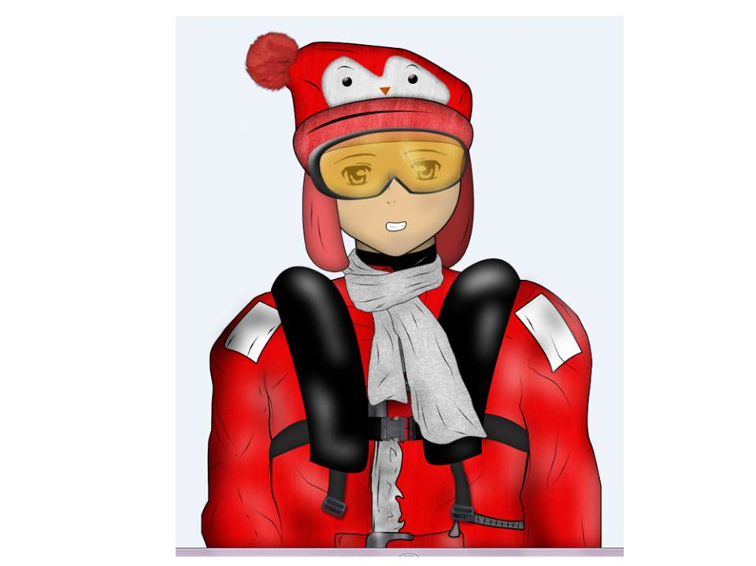 | É muito importante que você esteja bem preparada para a sua aventura no continente congelado! Você vai precisar de itens especiais para que se sinta confortável e saudável!! Você já sabe quais são os itens indispensáveis para sua viagem? | Sei sim, obrigada! | Legal, estou aqui a disposição. | Este caminho não o leva a lista, mas segue adiante o diálogo -> (essas explicações não fazem parte do diálogo) | Agora que tal, antes de sua viagem, você aprender um pouco mais sobre as pesquisas realizadas na Antártica e quem sabe encontrar os itens que precisa? | Talvez, mas não agora | Sempre que precisar, viajante! | Não acessa minijogo
Mentor 1 - Naturalista Arthur- acesso a lista itens de viagem (Mentor do Minijogo 1 - Processo de Pesquisa) |  | Não. Poderia me dizer por favor? | Aqui vai uma lista de itens para a sua viagem | Uma nova tela surge com a lista de itens de viagem. Esta lista precisaser traduzida p/ LIBRAS O documento da lista está renomeada como "Lista de Itens do Diálogo" (essas explicações não fazem parte do diálogo) | Agora que tal, antes de sua viagem, você aprender um pouco mais sobre as pesquisas realizadas na Antártica e quem sabe encontrar os itens que precisa? | Acho uma ótima ideia | Jogo (minijogo 1 ) (isso não faz parte do diálogo) | (VITÓRIA NO MINIJOGO ) Parabéns, você ganhou alguns dos itens necessário para sua aventura na antártica: Jaqueta, calça impermeável, Calça segunda pele, Calça de fleece e galocha

Cena 2 - explorar livremente o cenário da cidade do Ushuaia e a interagir com os mentores para encontrar os itens (aqui o jogador receberá uma parte do selo “Apto a viajar à Antártica”)
 | Mentor | Turista | Mentor | Turista | Mentor | Turista
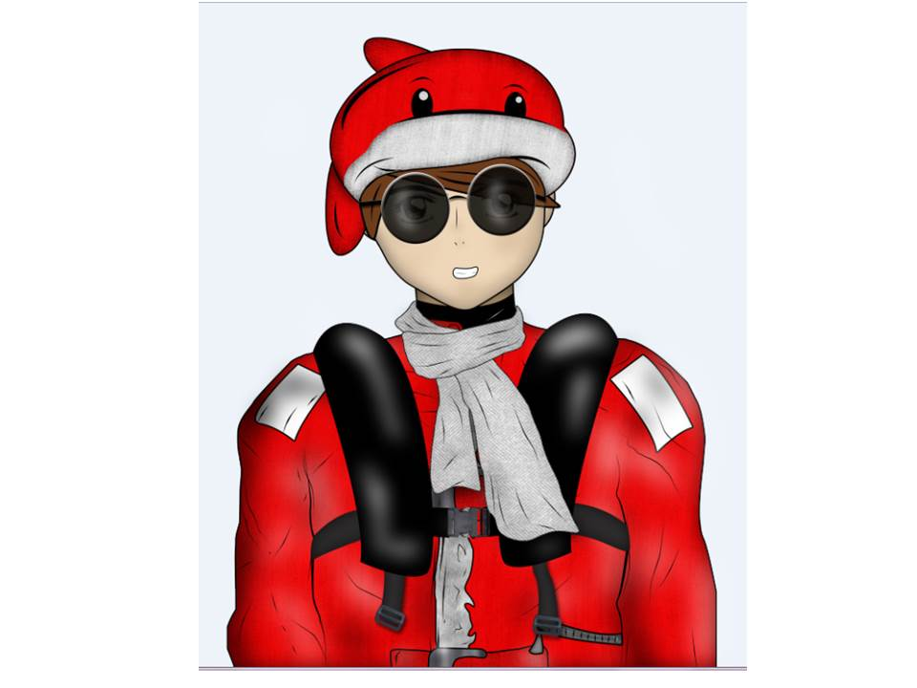 | Você sabia que a temporada de visita à Antártica tem um período específico no ano que vai de outubro até março? | Não sabia! Por quê? | De outubro a Dezembro a Antártida está Branca! É o período de mais gelo na Antártida. Mas você sabia que o gelo do continente e dos icebergs pode ser branco azul, verde, preto, amarelo, listrado, até mesmo arco-íris? Assista a esse vídeo para saber mais sobre os diferentes tipos de gelo antártico: https://www.youtube.com/watch?v=hMOsWT5JB2I&feature=youtu.be | Que massa!! | No começo da temporada, por volta de outubro os pinguins voltam do mar, fazem os ninhos e põem os ovos! É no final de Novembro que os filhotinhos de pinguins nascem. | Já percebi que vou fazer uma viagem incrível! Tô indo...
Mentor 3 - Naturalista Pedro - Apenas diálogo
 | Mentor | Turista | Mentor | Turista | Mentor | Turista | Mentor
 | Há! Gostei de você turista! Parece que está muito interessada a aprender sobre a Antártica, então vou te dar um presente! Espero que a sua viagem seja divertida! | Uma nova tela surge com uma (de 3) parte do selo “Apto a viajar à Antártica”. (isso não faz parte do diálogo) | Você ainda precisa de alguns itens para poder viajar, não é mesmo? | Acredito que sim, aquela lista era enorme… | Eu acho que naquela casinha ali eles têm algumas coisas que poderiam ser úteis para você! | Irei visitá-la mais tarde! Valeu! | O jogador deve ir até a casa indicada. Ao chegar na porta se depara com um outro mentor que irá propor um desafio
Mentor 1 - Naturalista Arthur- Apenas diálogo jogador recebe parte do selo “Apto a viajar à Antártica”.
 | Mentor | Turista | Mentor | Turista | Mentor | Turista |  | Na Tela do Minijogo (Mentor 3) | Ao concluir aparece esta mensagem na Tela de Sucesso
 | Olá, que bom te reencontrar! Vejo que está ansiosa para a viagem. | Sim. Não vejo a hora de ver os pinguins! | Ah! Já ouviu falar que é muito importante não obstruir o caminho dos pinguins quando estiver andando por lá? | Na verdade, sei ainda muito pouco sobre as regras para um visitante na Antártica. Pode me explicar mais? | Os pinguins constroem trilhas para se movimentarem da Península ao mar, o que também facilita a caminhada na neve. Que tal você treinar seu convívio com o pinguins aqui jogando este minijogo. E ainda levar de prêmio itens de viagem que serão essenciais para sua estadia na Antártica! | Opa! É pra já! | Jogar (Minijogo 2) (isso não faz parte do diálogo) | Ajude os pinguins a conseguirem seu alimento. Cada espécie tem a sua própria trilha para procurar alimentos. Cuidado para não deixar os pinguins se atrapalharem no caminho. | (VITÓRIA NO MINIJOGO ) Parabéns, você ganhou alguns dos itens necessário para sua aventura na antártica: luvas, touca, cachecol e meias.
Mentor 2 - Naturalista Ceci (Mentor do minijogo 2-Trilhas dos Pinguins) Local do minijogo: porta da casinha

Cena 3 - Casinha no Ushuaia - Diálogo Minijogo 3 (jogador receberá segunda parte do selo “Apto a viajar à Antártica”).
 | Mentor | Turista | Mentor |  | NA TELA DO MINIJOGO (Dicas do mentor - minijogo# 3) | NA TELA DO MINIJOGO (Dicas do mentor - minijogo# 3) | NA TELA DO MINIJOGO(Dicas do mentor - minijogo# 3) | Ao concluir aparece esta mensagem na Tela de Sucesso
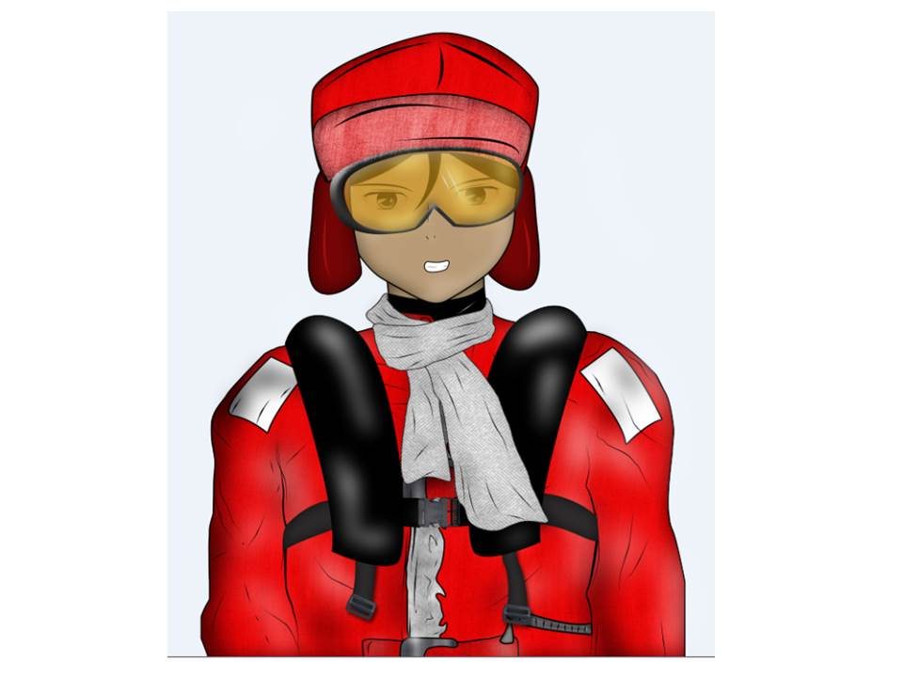 | Ei! Tá arrumando sua bagagem de ida para Antártica e descobriu que está faltando alguns itens para te manter bem aquecida! Não se preocupe, eu tenho aqui algumas coisas que podem ser úteis.. | Poxa! Como você sabia disso!? Muito obrigada, estou mesmo precisando desses itens! | Siga em frente! Só não se esqueça também de sua alimentação. Ela é muito importante para manter sua homeostase térmica e com bastante energia para aproveitar sua estadia na Antártica. | Jogar (minijogo 3) (isso não faz parte do diálogo) | Escolha entre os itens quais são os mais importantes para você levar a sua viagem à Antártica. | Pense e pesquise sobre os valores energéticos (Calorias) dos alimentos. Você pode se basear nisso para escolher quais itens escolherá para você levar na sua viagem | Estima-se que o valor nutricional necessário seja de 2000 Kcal calorias diárias. Você pode escolher os alimentos diários da sua viagem! Pense bem e escolha entre os itens quais são os mais importantes para você levar a sua viagem à Antártica! | VITÓRIA NO MINIJOGO - Parabéns, você ganhou alguns dos itens necessário para sua aventura na antártica: camiseta segunda pele, blusa de fleece e Colete salva-vidas. Agora você deve pegar uma parte do selo “Apto a viajar à Antártica” no cofre. Após resolver este minijogo 3 (Homeostase), o cofre ao fundo se abre, o jogador deverá pegar uma parte do selo “Apto a viajar à Antártica”.
Mentor 4 - Naturalista Ivan (Mentor do minjogo 3 - Homeostase) - mentor se encontra dentro da casa
Cena 4 - o jogador volta às ruas de Ushuaia - Minijogo 4 (jogador receberá a terceira parte do selo “Apto a viajar à Antártica”)
 | Mentor | Turista | Mentor | Turista | Mentor |  | NA TELA DO MINIJOGO (Dicas do mentor - minijogo 4)
 | Lembre-se que além de segura, a sua viagem deve ser ambientalmente responsável. Nós devemos minimizar qualquer tipo de impacto ao ambiente! | Tem razão. E agora estou pensando, o que eu posso ou não fazer na Antártica. Nunca estive antes em um ambiente tão peculiar. | Existem muitas coisas que você pode, e que você não pode fazer, quando estiver na Antártica. E cuidar do seu lixo é extremamente importante! Para saber mais você pode assistir esse vídeo! Lixo marinho - De onde vem https://www.youtube.com/watch?v=qnO-BDR7-1c) | Vou olhar, afinal de contas, quero estar preparada para ter uma ótima experiência no continente congelado! | Já que você está tão engajada com o meio ambiente antártico, que tal saber um pouco mais realizando esse minijogo. Além disso você poderá conquistar mais alguns itens que ainda precisa para sua viagem! | Jogar (minijogo 4) (isso não faz parte do diálogo) Parabéns, você ganhou alguns dos itens necessário para sua aventura na antártica: óculos escuros, filtro solar e mochila. | Quais dessas regras você acha mais importantes para serem seguidas em uma viagem na Antártica? Você pode escolher 15 delas!
Mentor 3 - Naturalista Pedro (Mentor do minijogo 4 - Regras para o Turista

Cena 5 - Porto do Ushuaia - O jogador vai percorrer o porto do Ushuaia até encontrar o centro de informações (não tem diálogo)
Cena 6 - Porto do Ushuaia - Na frente do centro de informações
 | Mentor | Turista | Mentor | Mentor | Turista | Mentor | Turista | Tela do Jogo
 | Olá! Você já está apta para ir à Antártica? | Acredito que sim, vou verificar no meu logbook! (Aparece na tela a página do logbook com os selos que o jogador já obteve.) | (Completou o selo “Apto a viajar à Antártica” - ganha a passagem de embarque ao navio) Parabéns você conseguiu aprender muito sobre a Antártica, e agora está pronta para embarcar nessa aventura Gelada! Boa viagem!! | (Ao fechar a tela de premiação, o Mentor 2 instrui o jogador) Agora você está preparada para a sua aventura! | Que legal! Obrigada pela ajuda! | O navio partirá em breve, não se atrase! Boa viagem! |  | UMA NOVA TELA SURGE. Esse mentor 4 dará uma parte do selo “Apto a viajar à Antártica” ao jogador.
Mentor 4 - naturalista Ivan |  | Talvez ainda falte algum item... Vamos ver. | (Não completou o selo “Apto a viajar à Antártica”) Infelizmente você ainda não está pronta para embarcar. |  | Poxa! O que devo fazer? | Bem, quem sabe você possa rever as regras para o turista ou aprender um pouco mais sobre a temporada de visita à Antártica. Converse com os mentores e conclua os minijogos. | Sim, você tem razão. Deixei de fazer alguns preparativos. Vou falar com os outros mentores. Obrigada!
 |  |  |  |  |  |  | É mesmo! Obrigada!

